상품제안서
25절 시스템다이어리 2403 | 상품코드: S28888

 |  |  |  |  |  |  | 02-713-8555 | www.synergygift.co.kr
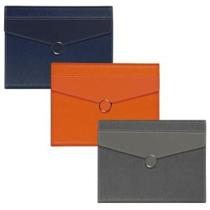 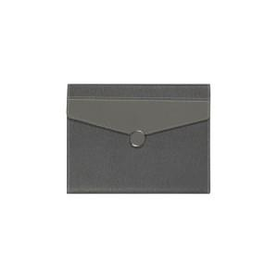 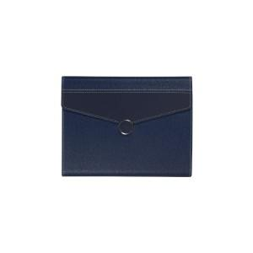

【상세/제작정보】 | <p><span style="font-size: 14pt;">※ 200개 이상 기본 80*30mm 사이즈 표지 박 1곳 포함</span></p><p><span style="font-size: 14pt;">&nbsp;</span></p><p><span style="font-size: 14pt;"></span></p><p><span style="font-size: 18.6667px;">※</span><span style="font-size: 14pt;">&nbsp;제작기간은 발주시점에따라 10~ 15일 소요될 수 있습니다.</span><span style="font-size: 14pt;">​</span>&nbsp;&nbsp;</p>

【인쇄/포장옵션】 | 불박, 금박, 은박 / OPP(비닐)

【공급단가】 | 수량 | 30~ | 100~ | 300~ | 500~ | 1,000~
*VAT별도 | 노트식 | 18,200원 | 15,990원 | 15,300원 | 14,820원 | 14,560원
 | 하루식 | 19,240원 | 16,970원 | 16,140원 | 15,730원 | 15,450원
 | 이틀식 | 18,200원 | 15,990원 | 15,300원 | 14,820원 | 14,560원
 | 주일식 | 18,200원 | 15,990원 | 15,300원 | 14,820원 | 14,560원

【상품 URL】 | https://www.synergygift.co.kr:443/src/goods_detail.php?gdno=28888

